PETUNJUK PENGISIAN FORM INDUK
 | BAGIAN B. INFORMASI LAPORAN KEUANGAN
 |  | (a) | Bagian B Angka 1 - SEKTOR USAHA LAPORAN KEUANGAN
 |  |  | Bagian ini diisi dengan pilihan sektor usaha laporan keuangan sesuai dengan daftar sebagai berikut.
 |  |  | i | Umum
 |  |  | ii | Manufaktur
 |  |  | iii | Dagang
 |  |  | iv | Jasa
 |  |  | v | Bank Konvensional
 |  |  | vi | Dana Pensiun
 |  |  | vii | Asuransi
 |  |  | viii | Properti
 |  |  | ix | Bank Syariah
 |  |  | x | Infrastruktur
 |  |  | xi | Sekuritas
 |  |  | xii | Pembiayaan
 |  |  | Pemilihan sektor usaha ini akan menentukan jenis rekonsiliasi laporan keuangan yang wajib diisi pada Lampiran 1 (Lampiran 1A-1L) (lihat PETUNJUK PENGISIAN LAMPIRAN 1).
 |  | (b) | Bagian B Angka 2 - AUDIT ATAS LAPORAN KEUANGAN
 |  |  | Pertanyaan “Apakah Laporan Keuangan diaudit oleh Akuntan Publik?” diisi dengan:
 |  |  | i | TIDAK, apabila laporan keuangan tidak diaudit oleh akuntan publik; atau
 |  |  | ii | YA, apabila laporan keuangan diaudit oleh akuntan publik
 |  |  | Pengisian dilanjutkan ke bagian sebagai berikut.
 |  |  | i. | OPINI AUDITOR
 |  |  |  | Bagian ini diisi dengan pilihan opini auditor dengan daftar sebagai berikut.
 |  |  |  |  | Opini Auditor
 |  |  |  |  | Wajar Tanpa Pengecualian
 |  |  |  |  | Wajar Tanpa Pengecualian dengan Paragraf Penjelasan
 |  |  |  |  | Wajar Dengan Pengecualian
 |  |  |  |  | Tidak Wajar
 |  |  |  |  | Tidak Menyatakan Pendapat

 |  |  | ii. | NPWP KANTOR AKUNTAN PUBLIK
 |  |  |  | Bagian ini diisi dengan NPWP kantor akuntan publik atau NPWP akuntan publik yang menandatangani laporan audit.

 |  |  | iii. | NAMA KANTOR AKUNTAN PUBLIK
 |  |  |  | Bagian ini diisi dengan nama kantor akuntan publik atau nama akuntan publik yang menandatangani laporan audit.

 | BAGIAN C. PENGHASILAN YANG DIKENAKAN PPh YANG BERSIFAT FINAL DAN YANG TIDAK TERMASUK OBJEK PAJAK
 |  | (a) | Bagian C Angka 1 Huruf a - WAJIB PAJAK DENGAN PEREDARAN BRUTO TERTENTU YANG DIKENAKAN PPh YANG BERSIFAT FINAL
 |  |  | Pertanyaan “Apakah Wajib Pajak menerima atau memperoleh penghasilan dari usaha dengan peredaran bruto tertentu yang dikenakan PPh yang bersifat final?” diisi dengan:
 |  |  | i. | TIDAK, apabila Wajib Pajak tidak menerima atau memperoleh penghasilan dari usaha dengan peredaran bruto tertentu yang dikenakan PPh yang bersifat final. Pengisian dilanjutkan ke Bagian C angka 2 Penghasilan yang Dikenakan PPh yang Bersifat Final.
 |  |  | ii. | YA, apabila Wajib Pajak menerima atau memperoleh penghasilan dari usaha dengan peredaran bruto tertentu yang dikenakan PPh yang bersifat final.
 |  |  |  | Pengisian dilanjutkan ke:
 |  |  |  | i) | Rincian penghasilan dari usaha dengan peredaran bruto tertentu yang dikenakan PPh yang bersifat final pada Lampiran 5 (lihat PETUNJUK PENGISIAN LAMPIRAN 5); dan
 |  |  |  | ii) | Bagian C angka 1 huruf b Penghasilan dari Usaha dengan Peredaran Bruto Tertentu yang Dikenakan PPh yang Bersifat Final.
 |  | (b) | Bagian C Angka 1 Huruf b - PENGHASILAN DARI USAHA DENGAN PEREDARAN BRUTO TERTENTU YANG DIKENAKAN PPh YANG BERSIFAT FINAL
 |  |  | Pertanyaan “Apakah penghasilan Wajib Pajak semata-mata hanya penghasilan dari usaha dengan peredaran bruto tertentu yang dikenakan PPh yang bersifat final?” diisi dengan:
 |  |  | i | TIDAK, apabila penghasilan Wajib Pajak tidak sematamata hanya penghasilan dari usaha dengan peredaran bruto tertentu yang dikenakan PPh yang bersifat final; atau
 |  |  | ii. | YA, apabila penghasilan Wajib Pajak semata-mata hanya penghasilan dari usaha dengan peredaran bruto tertentu yang dikenakan PPh yang bersifat final.
 |  | (c) | Bagian C Angka 2 - PENGHASILAN YANG DIKENAKAN PPh YANG BERSIFAT FINAL
 |  |  | Pertanyaan “Apakah Wajib Pajak menerima atau memperoleh penghasilan dari usaha dengan peredaran bruto tertentu yang dikenakan PPh yang bersifat final?” diisi dengan:
 |  |  | i. | TIDAK, apabila Wajib Pajak tidak memiliki penghasilan yang dikenakan PPh yang bersifat final; atau
 |  |  | ii. | YA, apabila Wajib Pajak memiliki penghasilan yang dikenakan PPh yang bersifat final.
 |  |  | Pengisian rincian penghasilan yang dikenakan PPh yang bersifat final dilanjutkan ke Lampiran 4 Bagian A (lihat PETUNJUK PENGISIAN LAMPIRAN 4).
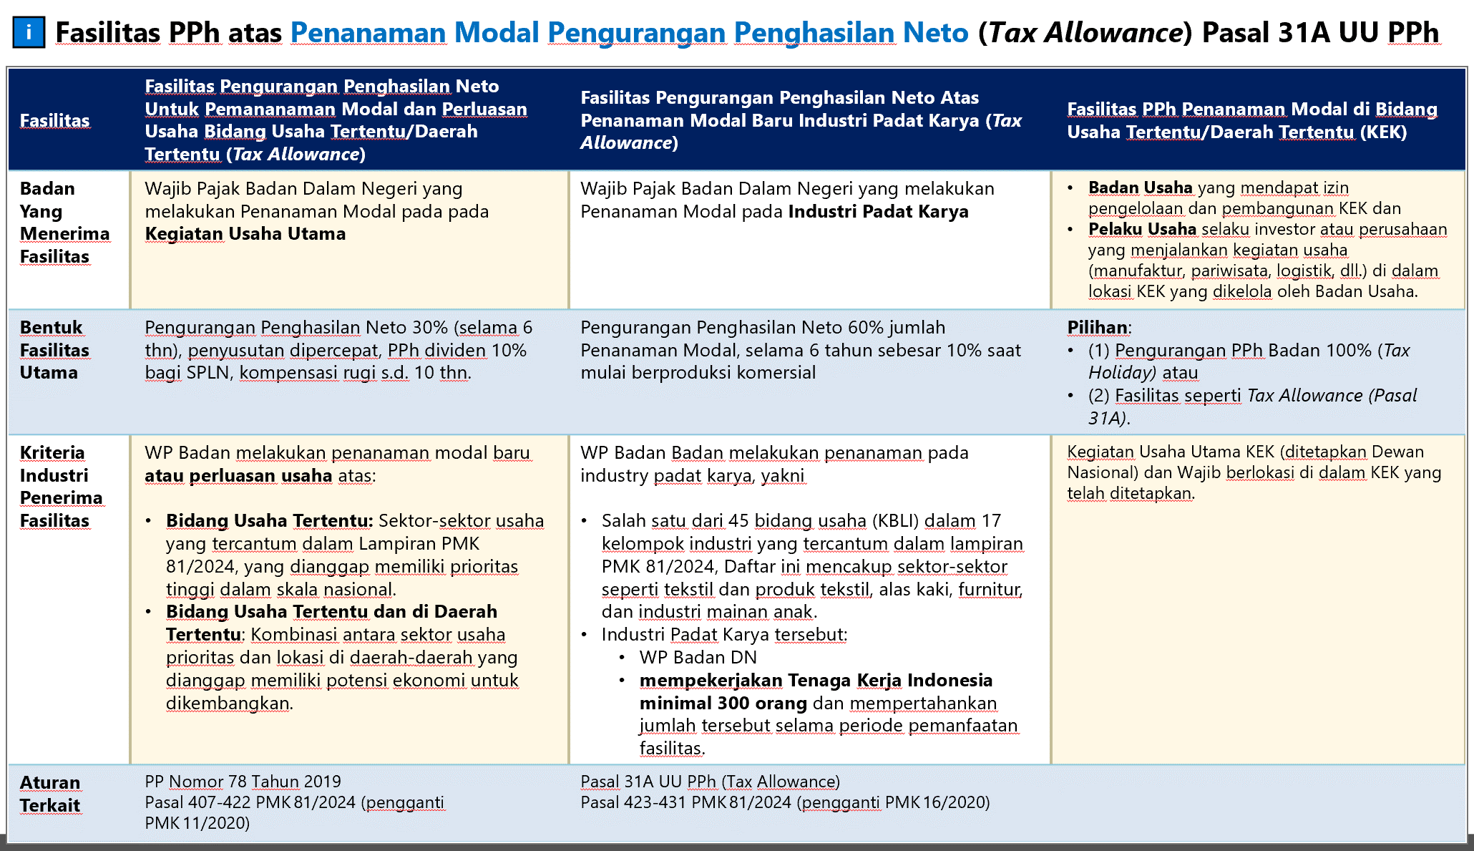
 |  |  | Jumlah penghasilan yang dikenakan PPh yang bersifat final pada bagian ini diisi dari hasil penjumlahan Bagian A kolom 6 (A.6) pada Lampiran 4 Bagian A tersebut.
 |  | (d) | Bagian C Angka 3 - PENGHASILAN YANG TIDAK TERMASUK OBJEK PAJAK
 |  |  | Pertanyaan “Apakah Wajib Pajak menerima atau memperoleh penghasilan yang tidak termasuk objek pajak?” diisi dengan:
 |  |  | i. | TIDAK, apabila Wajib Pajak tidak memiliki penghasilan yang tidak termasuk objek pajak; atau
 |  |  | ii. | YA, apabila Wajib Pajak memiliki penghasilan yang tidak termasuk objek pajak.
 |  |  | Pengisian rincian penghasilan yang tidak termasuk objek pajak dilanjutkan ke Lampiran 4 Bagian B (lihat PETUNJUK PENGISIAN LAMPIRAN 4).
 |  |  | Jumlah penghasilan yang tidak termasuk objek pajak pada bagian ini diisi dari hasil penjumlahan Bagian B kolom 5 (B.5) pada Lampiran 4 Bagian B tersebut.

 | BAGIAN D. PENGHITUNGAN PPh
 |  | (a) | Bagian D Angka 4 - PENGHASILAN NETO FISKAL SEBELUM FASILITAS PAJAK
 |  |  | Bagian ini diisi dengan penghasilan neto fiskal sebelum fasilitas pajak, yang dipindahkan dari hasil penjumlahan Bagian A Kolom 10 (A.10) pada Lampiran 1 sesuai dengan sektor usaha laporan keuangan (lihat PETUNJUK PENGISIAN LAMPIRAN 1).
F1 |  | (b) | Bagian D Angka 5 - FASILITAS PERPAJAKAN DALAM RANGKA PENANAMAN MODAL BERUPA PENGURANGAN PENGHASILAN NETO
 |  |  | Pertanyaan “Apakah Wajib Pajak memperoleh fasilitas perpajakan dalam rangka penanaman modal berupa pengurangan penghasilan neto?” diisi dengan:
 |  |  | i. | TIDAK, apabila Wajib Pajak tidak mendapatkan fasilitas perpajakan dalam rangka penanaman modal berupa pengurangan penghasilan neto; atau
 |  |  | ii. | YA, apabila Wajib Pajak mendapatkan fasilitas perpajakan dalam rangka penanaman modal berupa pengurangan penghasilan neto.
 |  |  | Pengisian rincian fasilitas perpajakan dalam rangka penanaman modal berupa pengurangan penghasilan neto dilanjutkan ke Lampiran 13A (lihat PETUNJUK PENGISIAN LAMPIRAN 13A).
 |  |  | Jumlah fasilitas perpajakan dalam rangka penanaman modal berupa pengurangan penghasilan neto pada bagian ini diisi dari Jumlah Fasilitas Pengurangan Penghasilan Neto pada Lampiran 13A tersebut.
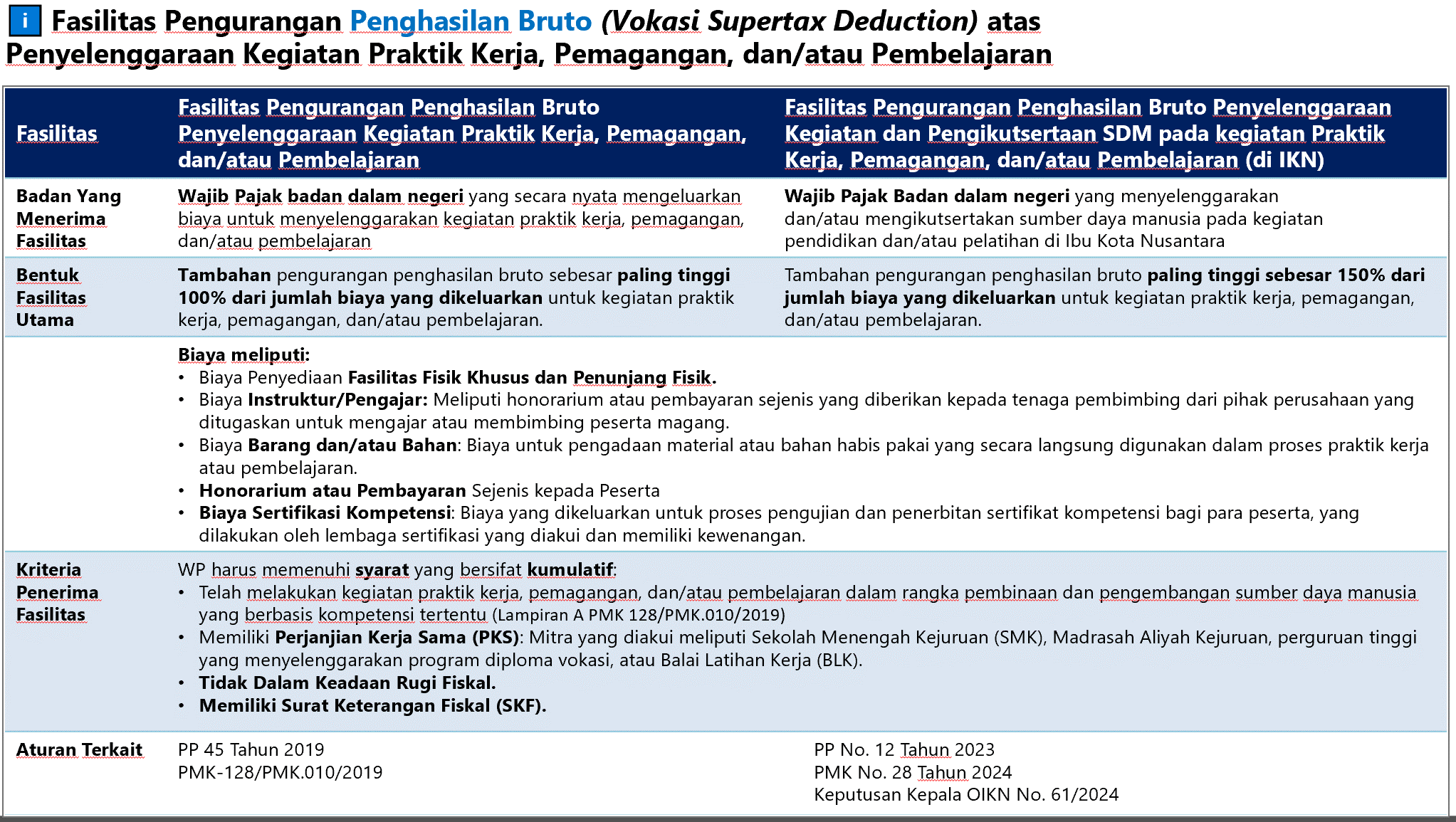
F2 |  | (c) | Bagian D Angka 6 - FASILITAS PENGURANGAN PENGHASILAN BRUTO ATAS KEGIATAN PRAKTIK KERJA, PEMAGANGAN, DAN/ATAU PEMBELAJARAN DALAM RANGKA PEMBINAAN DAN PENGEMBANGAN SUMBER DAYA MANUSIA BERBASIS KOMPETENSI TERTENTU
 |  |  | Pertanyaan “Apakah Wajib Pajak memperoleh Fasilitas Pengurangan Penghasilan Bruto atas Kegiatan Praktik Kerja, Pemagangan, dan/atau Pembelajaran dalam rangka Pembinaan dan Pengembangan Sumber Daya Manusia Berbasis Kompetensi Tertentu?” diisi dengan:
 |  |  | i. | TIDAK, apabila Wajib Pajak tidak memperoleh fasilitas pengurangan penghasilan bruto atas kegiatan praktik kerja, pemagangan, dan/atau pembelajaran dalam rangka pembinaan dan pengembangan sumber daya manusia berbasis kompetensi tertentu; atau
 |  |  | ii. | YA, apabila Wajib Pajak memperoleh fasilitas pengurangan penghasilan bruto atas kegiatan praktik kerja, pemagangan, dan/atau pembelajaran dalam rangka pembinaan dan pengembangan sumber daya manusia berbasis kompetensi tertentu.
 |  |  | Pengisian rincian fasilitas pengurangan penghasilan bruto atas kegiatan praktik kerja, pemagangan, dan/atau pembelajaran dalam rangka pembinaan dan pengembangan sumber daya manusia berbasis kompetensi tertentu dilanjutkan ke Lampiran 13B Bagian A dan Bagian B (lihat PETUNJUK PENGISIAN LAMPIRAN 13B).
 |  |  | Jumlah fasilitas pengurangan penghasilan bruto atas kegiatan praktik kerja, pemagangan, dan/atau pembelajaran dalam rangka pembinaan dan pengembangan sumber daya manusia berbasis kompetensi tertentu pada bagian ini diisi dari Bagian B Jumlah Biaya terkait Kegiatan Praktik Kerja, Pemagangan, dan/atau Pembelajaran dalam rangka Pembinaan dan Pengembangan Sumber Daya Manusia Berbasis Kompetensi Tertentu pada Lampiran 13B tersebut.
 |  | (d) | Bagian D Angka 7 - PENGHASILAN NETO FISKAL SETELAH FASILITAS PAJAK
 |  |  | Bagian ini diisi dengan penghasilan neto fiskal setelah fasilitas pajak yang merupakan hasil penghitungan:

 |  | (e) | Bagian D Angka 8 - KOMPENSASI KERUGIAN FISKAL
 |  |  | Pertanyaan “Apakah terdapat kerugian fiskal yang dapat dikompensasikan?” diisi dengan:
 |  |  | i. | TIDAK, apabila Wajib Pajak tidak memiliki kompensasi kerugian fiskal; atau
 |  |  | ii. | YA, apabila Wajib Pajak memiliki kompensasi kerugian fiskal dari Tahun Pajak-Tahun Pajak yang lalu berdasarkan Pasal 6 ayat (2) Undang-Undang PPh atau karena memperoleh fasilitas perpajakan dalam rangka penanaman modal berupa kompensasi kerugian fiskal yang lebih lama.
 |  |  |  | Pengisian rincian kompensasi kerugian fiskal dilanjutkan ke Lampiran 7 (lihat PETUNJUK PENGISIAN LAMPIRAN 7).
 |  |  |  | Jumlah kompensasi kerugian fiskal pada Tahun Pajak/Bagian Tahun Pajak SPT Tahunan PPh Wajib Pajak Badan yang dilaporkan pada bagian ini diisi dari Jumlah Kompensasi Kerugian Fiskal Tahun Pajak ini pada Lampiran 7 tersebut.
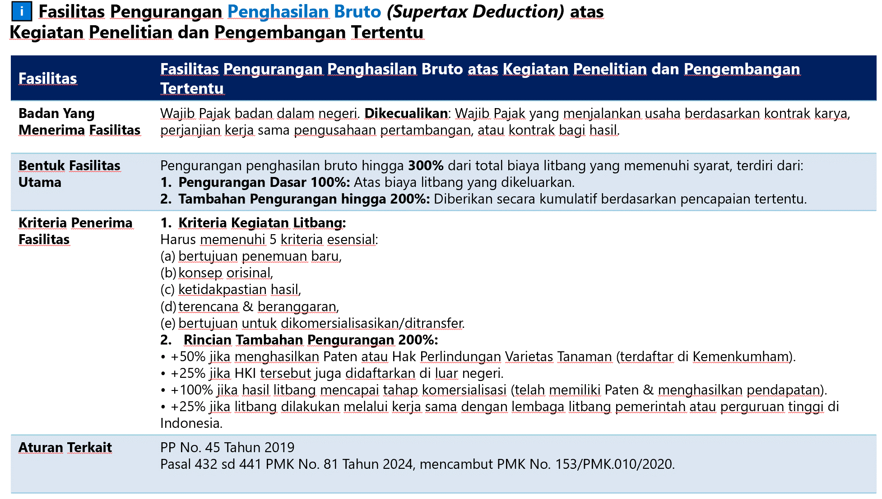
 |  | (f) | Bagian D Angka 9 - PENGHASILAN KENA PAJAK
 |  |  | Bagian ini diisi dengan penghasilan kena pajak yang merupakan hasil penghitungan:

 |  |  | Untuk keperluan penerapan tarif pajak, jumlah penghasilan kena pajak dibulatkan ke bawah dalam ribuan rupiah penuh.
F3 |  | (g) | Bagian D Angka 10 - FASILITAS PENGURANGAN PENGHASILAN BRUTO ATAS KEGIATAN PENELITIAN DAN PENGEMBANGAN TERTENTU
 |  |  | Pertanyaan “Apakah Wajib Pajak memperoleh Fasilitas Pengurangan Penghasilan Bruto atas Kegiatan Penelitian dan Pengembangan Tertentu?” diisi dengan:
 |  |  | i. | TIDAK, apabila Wajib Pajak tidak memperoleh fasilitas pengurangan penghasilan bruto atas kegiatan penelitian dan pengembangan tertentu; atau
 |  |  | ii. | YA, apabila Wajib Pajak memperoleh fasilitas pengurangan penghasilan bruto atas kegiatan penelitian dan pengembangan tertentu.
 |  |  | Pengisian rincian fasilitas pengurangan penghasilan bruto kegiatan penelitian dan pengembangan dilanjutkan ke Lampiran 13B Bagian C dan Bagian D (lihat PETUNJUK PENGISIAN LAMPIRAN 13B).
 |  |  | Jumlah fasilitas pengurangan penghasilan bruto atas kegiatan penelitian dan pengembangan tertentu pada bagian ini diisi dari Bagian D angka 5 Tambahan Pengurang Penghasilan Bruto Penelitian dan Pengembangan yang Dapat Dibebankan pada Tahun Ini pada Lampiran 13B tersebut.
 |  | (h) | Bagian D Angka 11 - TARIF PAJAK
 |  |  | Bagian ini diisi dengan pilihan tarif pajak yang merupakan tarif penghitungan PPh terutang sesuai dengan kondisi Wajib Pajak sebagai berikut.
 |  |  | a. | Tarif ketentuan umum sebagaimana Pasal 17 ayat (1) huruf b Undang-Undang PPh merupakan tarif yang diterapkan bagi Wajib Pajak Badan dalam negeri dan bentuk usaha tetap, yaitu sebesar 22% (dua puluh dua persen).
F4 |  |  | b. | Tarif fasilitas sebagaimana Pasal 17 ayat (2b) Undang-Undang PPh merupakan tarif yang diterapkan bagi Wajib Pajak Badan dalam negeri yang:
 |  |  |  | i) | berbentuk perseroan terbuka;
 |  |  |  | ii) | dengan jumlah keseluruhan saham yang disetor diperdagangkan pada bursa efek di Indonesia paling sedikit 40% (empat puluh persen); dan
 |  |  |  | iii) | memenuhi persyaratan tertentu lainnya.
 |  |  |  | Wajib Pajak tersebut dapat memperoleh tarif sebesar 3% (tiga persen) lebih rendah daripada tarif sebagaimana dimaksud pada Pasal 17 ayat (1) huruf b Undang-Undang PPh.
 |  |  | c. | Tarif fasilitas sebagaimana Pasal 31E ayat (1) Undang-Undang PPh merupakan tarif yang diterapkan bagi Wajib Pajak Badan dalam negeri dengan peredaran bruto sampai dengan Rp50.000.000.000,00 (lima puluh miliar rupiah). Wajib Pajak tersebut mendapat fasilitas berupa pengurangan tarif sebesar 50% (lima puluh persen) dari tarif sebagaimana dimaksud dalam Pasal 17 ayat (1) huruf b Undang-Undang PPh yang dikenakan atas penghasilan kena pajak dari bagian peredaran bruto sampai dengan Rp4.800.000.000,00 (empat miliar delapan ratus juta rupiah).
 |  |  |  | Dalam hal Wajib Pajak memilih tarif fasilitas sebagaimana Pasal 31E ayat (1) Undang-Undang PPh, pengisian dilanjutkan ke Lampiran 8 (lihat PETUNJUK LAMPIRAN 8).
 |  |  | d. | Tarif pajak lainnya merupakan tarif PPh yang digunakan sesuai ketentuan dalam kontrak/perjanjian atau peraturan perundang-undangan yang berlaku. Wajib Pajak yang dapat memilih tarif pajak lainnya antara lain Wajib Pajak yang melakukan kegiatan usaha di bidang pertambangan mineral dan batu bara.
 |  |  |  | Dalam hal Wajib Pajak memilih tarif pajak lainnya, Wajib Pajak mengisi persentase tarif PPh yang digunakan sesuai ketentuan dalam kontrak/perjanjian atau peraturan perundang-undangan yang berlaku.
 |  | (i) | Bagian D Angka 12 - PPh TERUTANG
 |  |  | Bagian ini diisi dengan PPh Terutang yang merupakan hasil penghitungan:

 |  |  | Dalam hal Wajib Pajak memilih tarif fasilitas sebagaimana Pasal 31E ayat (1) Undang-Undang PPh pada Bagian D angka 11, maka bagian ini diisi dengan angka yang dipindahkan dari Jumlah PPh Terutang pada Lampiran 8.

 | BAGIAN E. PENGURANG PPh TERUTANG
 |  | (a) | Bagian E Angka 13 - KREDIT PAJAK
 |  |  | Pertanyaan “Apakah terdapat kredit pajak yang dibayarkan di luar negeri dan/atau dipotong/dipungut oleh pihak lain?” diisi dengan:
 |  |  | i. | TIDAK, apabila Wajib Pajak tidak memiliki kredit pajak yang dibayarkan di luar negeri dan/atau dipotong/dipungut oleh pihak lain; atau
 |  |  | ii. | YA, apabila Wajib Pajak memiliki kredit pajak yang dibayarkan di luar negeri dan/atau dipotong/dipungut oleh pihak lain.
 |  |  | Pengisian rincian kredit pajak yang dibayarkan di luar negeri dan/atau dipotong/dipungut oleh pihak lain dilanjutkan ke Lampiran 3 (lihat PETUNJUK PENGISIAN LAMPIRAN 3).
 |  |  | Jumlah kredit pajak yang dibayarkan di luar negeri dan/atau dipotong/dipungut oleh pihak lain pada bagian ini diisi dari Jumlah Kredit Pajak pada Lampiran 3 tersebut.
 |  | (b) | Bagian E Angka 14 - ANGSURAN PPh PASAL 25
 |  |  | Bagian ini diisi dengan jumlah pembayaran Angsuran PPh Pasal 25 untuk Tahun Pajak/Bagian Tahun Pajak yang dilaporkan.
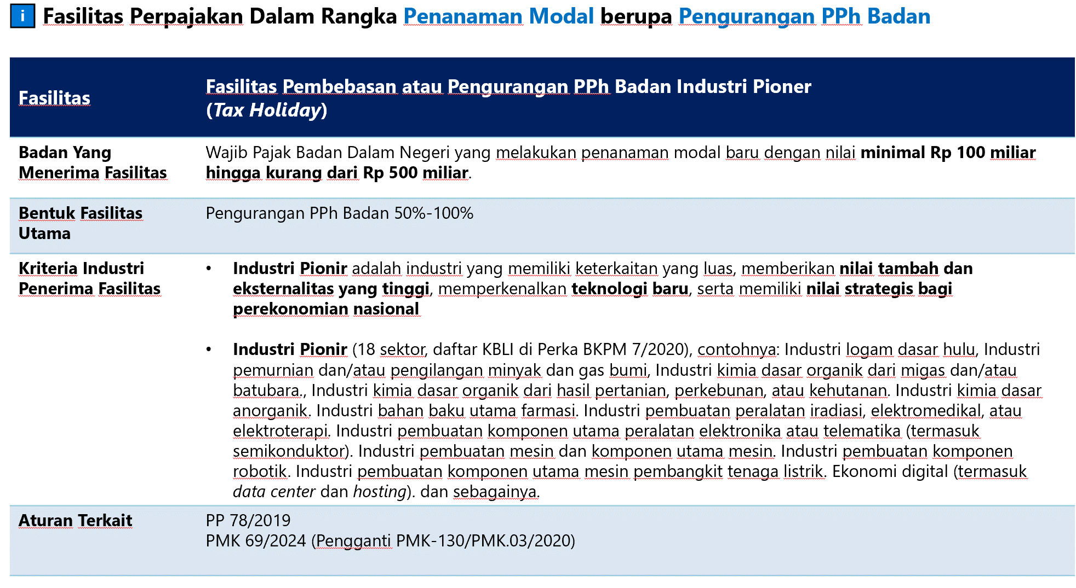
 |  | (c) | Bagian E Angka 15 - SURAT TAGIHAN PAJAK PPh PASAL 25
 |  |  | Bagian ini diisi dengan pokok pajak atas Surat Tagihan Pajak PPh Pasal 25 untuk Tahun Pajak/Bagian Tahun Pajak yang dilaporkan.
F5 |  | (d) | Bagian E Angka 16 - FASILITAS PENGURANGAN PPh BADAN
 |  |  | Pertanyaan “Apakah Wajib Pajak memperoleh Fasilitas Pengurangan PPh Badan?” diisi dengan:
 |  |  | i. | TIDAK, apabila Wajib Pajak tidak memperoleh fasilitas pengurangan PPh Badan; atau
 |  |  | ii. | YA, apabila Wajib Pajak memperoleh fasilitas pengurangan PPh Badan.
 |  |  | Pengisian rincian fasilitas pengurangan PPh Badan dilanjutkan ke Lampiran 13C (lihat PETUNJUK PENGISIAN LAMPIRAN 13C).
 |  |  | Jumlah fasilitas pengurangan PPh Badan pada bagian ini diisi dari Jumlah Fasilitas Pengurangan PPh Badan pada Lampiran 13C tersebut.

 | BAGIAN F. PPh KURANG/LEBIH BAYAR
 |  | (a) | Bagian F Angka 17 Huruf a - PPh YANG KURANG/LEBIH BAYAR
 |  |  | Bagian ini diisi dengan PPh yang kurang/lebih bayar yang merupakan hasil penghitungan:

 |  | (b) | Bagian F Angka 17 Huruf b - SURAT KEPUTUSAN PERSETUJUAN PENGANGSURAN ATAU PENUNDAAN PEMBAYARAN PAJAK
 |  |  | Pertanyaan “Apakah terdapat Surat Keputusan Persetujuan Pengangsuran atau Penundaan Pembayaran Pajak?” diisi dengan:
 |  |  | i. | TIDAK, apabila Wajib Pajak tidak memperoleh surat keputusan persetujuan pengangsuran atau penundaan pembayaran pajak; atau
 |  |  | ii. | YA, apabila Wajib Pajak memperoleh surat keputusan persetujuan pengangsuran atau penundaan pembayaran pajak.
 |  |  | Bagian ini diisi dengan jumlah pajak yang dapat diangsur atau ditunda pembayarannya sesuai dengan Surat Keputusan Persetujuan Pengangsuran atau Penundaan Pembayaran Pajak.
 |  | (c ) | Bagian F Angka 17 Huruf c - PPh YANG MASIH HARUS DIBAYAR ATAU LEBIH DIBAYAR
 |  |  | Bagian ini diisi dengan PPh yang masih harus dibayar atau lebih dibayar yang merupakan hasil penghitungan:

 |  | (d) | Bagian F Angka 18 Huruf a - PPh YANG KURANG ATAU LEBIH BAYAR PADA SPT YANG DIBETULKAN
 |  |  | Bagian ini diisi dalam hal Wajib Pajak menyampaikan SPT Tahunan PPh Wajib Pajak Badan pembetulan, baik pembetulan pertama, kedua, dan seterusnya. Dalam hal SPT Tahunan PPh Wajib Pajak Badan yang disampaikan berstatus normal, bagian ini tidak perlu diisi.
 |  |  | i. | Dalam hal Wajib Pajak melakukan pembetulan atas SPT Tahunan PPh Wajib Pajak Badan lebih bayar dengan kondisi:
 |  |  |  | i) | SPT Tahunan normal berstatus lebih bayar;
 |  |  |  | ii) | nilai pada Bagian F Angka 17 huruf a SPT Tahunan pembetulan menjadi:
 |  |  |  |  | (i) nilai lebih bayar yang lebih kecil dari nilai lebih bayar pada SPT Tahunan yang dibetulkan;
 |  |  |  |  | (ii) nihil; atau
 |  |  |  |  | (iii) kurang bayar, dan
 |  |  |  | iii) | nilai lebih bayar pada SPT Tahunan yang dibetulkan tidak pernah diajukan permohonan pengembalian pendahuluan,
 |  |  |  | Wajib Pajak dapat memberikan tanda centang (✓) pada kotak “☐ Ganti SPT Sebelumnya” pada SPT Tahunan Pembetulan dan bagian ini diisi dengan angka 0 (nol).
 |  |  |  | Dalam hal Wajib Pajak tidak memberikan tanda centang (✓) pada kotak “☐ Ganti SPT Sebelumnya”, maka bagian ini diisi dengan jumlah PPh lebih bayar dari Bagian F angka 17 huruf a pada SPT Tahunan yang dibetulkan.
 |  |  | ii. | Selain kondisi di atas, bagian ini diisi dengan jumlah PPh kurang bayar/lebih bayar/nihil (Bagian F Angka 17 huruf a) pada SPT Tahunan yang dibetulkan.
 |  | (e) | Bagian F Angka 18 Huruf b - PPh YANG KURANG ATAU LEBIH BAYAR KARENA PEMBETULAN
 |  |  | Bagian ini diisi dalam hal Wajib Pajak menyampaikan SPT Tahunan PPh Wajib Pajak Badan pembetulan, baik pembetulan pertama, kedua, dan seterusnya. Dalam hal SPT Tahunan PPh Wajib Pajak Badan yang disampaikan berstatus normal, bagian ini tidak perlu diisi.
 |  |  | Bagian ini diisi dengan nilai PPh yang kurang atau lebih bayar karena pembetulan yang merupakan hasil penghitungan:

 |  | (f) | Bagian F Angka 19 Huruf a - PENGEMBALIAN KELEBIHAN BAYAR
 |  |  | Bagian ini hanya diisi apabila terdapat jumlah PPh yang lebih bayar di Bagian F angka 17 huruf a dalam hal status SPT normal atau Bagian F angka 18 huruf b dalam hal status SPT Pembetulan.
 |  |  | Bagian ini diisi dengan memberikan tanda centang (✓) pada kotak:
 |  |  | “☐ dikembalikan melalui pemeriksaan”; atau
 |  |  | “☐ dikembalikan melalui pengembalian pendahuluan”.
 |  |  | Pengembalian kelebihan pembayaran pajak melalui pemeriksaan diberikan kepada Wajib Pajak setelah Direktur Jenderal Pajak melakukan pemeriksaan atas permohonan pengembalian kelebihan pembayaran pajak dan menerbitkan surat ketetapan pajak sebagaimana dimaksud dalam Pasal 17B Undang-Undang KUP.
 |  |  | Pengembalian kelebihan pembayaran pajak melalui permohonan pengembalian pendahuluan diberikan kepada Wajib Pajak dengan kriteria tertentu (Wajib Pajak patuh) sebagaimana dimaksud dalam Pasal 17C Undang-Undang KUP.
 |  |  | Selain Wajib Pajak dengan kriteria tertentu (Wajib Pajak patuh), pengembalian pendahuluan kelebihan pembayaran pajak dapat diberikan kepada Wajib Pajak yang memenuhi persyaratan tertentu sebagaimana dimaksud dalam Pasal 17D Undang-Undang KUP.
 |  | (g) | Bagian F Angka 19 Huruf b - INFORMASI REKENING
 |  |  | Informasi rekening Wajib Pajak disampaikan untuk keperluan pengembalian kelebihan bayar (Bagian F angka 19 huruf a), terdiri dari:
 |  |  | i. | NOMOR REKENING
 |  |  |  | Bagian ini diisi dengan nomor rekening Wajib Pajak.
 |  |  | ii. | NAMA BANK
 |  |  |  | Bagian ini diisi dengan nama bank Wajib Pajak.
 |  |  | iii. | NAMA PEMILIK REKENING
 |  |  |  | Bagian ini diiisi dengan nama pemilik rekening Wajib Pajak.
 |  |  | Bagian ini diisi sesuai data yang terdaftar dalam administrasi Direktorat Jenderal Pajak. Jika informasi tersebut belum tersedia, maka Wajib Pajak perlu melakukan pemutakhiran data.

 | BAGIAN G. PENGHITUNGAN ANGSURAN PPh PASAL 25 TAHUN BERJALAN
 | Pertanyaan “Apakah Wajib Pajak merupakan Wajib Pajak tertentu yang harus menyampaikan Laporan Penghitungan Angsuran PPh Pasal 25?” diisi dengan:
 |  | (a) | TIDAK, apabila Wajib Pajak bukan merupakan Wajib Pajak tertentu yang harus menyampaikan laporan penghitungan Angsuran PPh Pasal 25.
 |  |  | Wajib Pajak harus mengisi Lampiran 6 terlebih dahulu (lihat PETUNJUK PENGISIAN LAMPIRAN 6).
 |  |  | Jumlah angsuran Tahun Pajak berjalan pada bagian ini dipindahkan dari Angsuran PPh Pasal 25 pada angka 7 Lampiran 6.
 |  | (b) | YA, apabila Wajib Pajak merupakan Wajib Pajak tertentu yang harus menyampaikan laporan penghitungan Angsuran PPh Pasal 25.
 |  |  | Wajib Pajak tertentu yang harus menyampaikan laporan penghitungan Angsuran PPh Pasal 25 yaitu Wajib Pajak bank, Badan Usaha Milik Negara, Badan Usaha Milik Daerah, Wajib Pajak masuk bursa, dan Wajib Pajak Lainnya yang berdasarkan ketentuan diharuskan membuat laporan keuangan berkala.
 |  |  | Bagian ini diisi dengan angka 0 (nol) dalam hal Wajib Pajak memenuhi kriteria harus menyampaikan laporan penghitungan Angsuran PPh Pasal 25.

 | BAGIAN H. PERNYATAAN TRANSAKSI
 |  | (a) | Bagian H Angka 21 Huruf a TRANSAKSI YANG DIPENGARUHI HUBUNGAN ISTIMEWA
 |  |  | Pertanyaan “Apakah terdapat transaksi yang dipengaruhi hubungan istimewa atau transaksi dengan pihak yang merupakan penduduk tax haven country?” diisi dengan:
 |  |  | i. | TIDAK, apabila Wajib Pajak tidak memiliki transaksi yang dipengaruhi hubungan istimewa atau transaksi dengan pihak yang merupakan penduduk tax haven country; atau
 |  |  | ii. | YA, apabila Wajib Pajak memiliki transaksi yang dipengaruhi hubungan istimewa atau transaksi dengan pihak yang merupakan penduduk tax haven country.
 |  |  | Pengisian rincian atas transaksi yang dipengaruhi hubungan istimewa atau transaksi dengan pihak yang merupakan penduduk tax haven country dilanjutkan ke Lampiran 10A, Lampiran 10B, dan Lampiran 10C (lihat PETUNJUK PENGISIAN LAMPIRAN 10A, LAMPIRAN 10B, dan LAMPIRAN 10C).
 |  | (b) | Bagian H Angka 21 Huruf b KEWAJIBAN PENYAMPAIAN DOKUMEN PENENTUAN HARGA TRANSFER
 |  |  | Pertanyaan “Apakah Wajib Pajak berkewajiban menyampaikan Dokumen Penentuan Harga Transfer?” diisi dengan:
 |  |  | i. | TIDAK, apabila Wajib Pajak tidak memenuhi kriteria wajib menyampaikan Dokumen Penentuan Harga Transfer; atau
 |  |  | ii. | YA, apabila Wajib Pajak memenuhi kriteria wajib menyampaikan Dokumen Penentuan Harga Transfer.
 |  |  | Pengisian rincian atas Dokumen Penentuan Harga Transfer dilanjutkan ke Lampiran 10D (lihat PETUNJUK PENGISIAN LAMPIRAN 10D).
 |  | (c) | Bagian H Angka 21 Huruf c PENANAMAN MODAL PADA PERUSAHAAN AFILIASI
 |  |  | Pertanyaan “Apakah terdapat penanaman modal pada perusahaan afiliasi?” diisi dengan:
 |  |  | i. | TIDAK, apabila Wajib Pajak tidak mempunyai penanaman modal pada perusahaan afiliasi; atau
 |  |  | ii. | YA, apabila Wajib Pajak mempunyai penanaman modal pada perusahaan afiliasi.
 |  |  | Pengisian rincian atas penanaman modal pada perusahaan afiliasi dilanjutkan ke Lampiran 2 Bagian B (lihat PETUNJUK PENGISIAN LAMPIRAN 2).
 |  | (d) | Bagian H Angka 21 Huruf d UTANG DARI PEMILIK MODAL ATAU PERUSAHAAN AFILIASI DAN/ATAU PIUTANG KE PEMILIK MODAL ATAU PERUSAHAAN AFILIASI
 |  |  | Pertanyaan “Apakah Wajib Pajak memiliki utang dari pemilik modal atau perusahaan afiliasi dan/atau piutang ke pemilik modal atau perusahaan afiliasi?” diisi dengan:
 |  |  | i. | TIDAK, apabila Wajib Pajak tidak mempunyai utang dari pemilik modal atau perusahaan afiliasi, dan/atau piutang ke pemilik modal atau perusahaan afiliasi; atau
 |  |  | ii. | YA, apabila Wajib Pajak mempunyai utang dari pemilik modal atau perusahaan afiliasi, dan/atau piutang ke pemilik modal atau perusahaan afiliasi.
 |  |  | Pengisian rincian utang dari pemilik modal atau perusahaan afiliasi, dan/atau piutang ke pemilik modal atau perusahaan afiliasi dilanjutkan ke Lampiran 2 Bagian B (lihat PETUNJUK PENGISIAN LAMPIRAN 2).
 |  | ( e) | Bagian H Angka 21 Huruf e - PEMBEBANAN BIAYA PENYUSUTAN DAN/ATAU AMORTISASI FISKAL
 |  |  | Pertanyaan “Apakah Wajib Pajak membebankan biaya penyusutan dan/atau amortisasi fiskal?” diisi dengan:
 |  |  | i. | TIDAK, apabila Wajib Pajak tidak membebankan biaya penyusutan dan/atau amortisasi fiskal; atau
 |  |  | ii. | YA, apabila Wajib Pajak membebankan biaya penyusutan dan/atau amortisasi fiskal.
 |  |  | Pengisian rincian biaya penyusutan dan/atau amortisasi fiskal tersebut dilanjutkan ke Lampiran 9 (lihat PETUNJUK PENGISIAN LAMPIRAN 9).
 |  | (f) | Bagian H Angka 21 Huruf f - PEMBEBANAN BIAYA PROMOSI DAN PENJUALAN, PENGGANTIAN ATAU IMBALAN DALAM BENTUK NATURA DAN KENIKMATAN, BIAYA ENTERTAINMENT, DAN/ATAU PIUTANG YANG NYATA-NYATA TIDAK DAPAT DITAGIH
 |  |  | Pertanyaan “Apakah Wajib Pajak membebankan biaya promosi dan penjualan, penggantian atau imbalan dalam bentuk natura dan/atau kenikmatan, biaya entertainment, dan/atau piutang yang nyata-nyata tidak dapat ditagih?” diisi dengan:
 |  |  | i. | TIDAK, apabila Wajib Pajak tidak membebankan biaya promosi dan penjualan, penggantian atau imbalan dalam bentuk natura dan/atau kenikmatan, biaya entertainment, dan/atau piutang yang nyata-nyata tidak dapat ditagih; atau
 |  |  | ii. | YA, apabila Wajib Pajak membebankan biaya promosi dan penjualan, penggantian atau imbalan dalam bentuk natura dan/atau kenikmatan, biaya entertainment, dan/atau piutang yang nyata-nyata tidak dapat ditagih.
 |  |  | Pengisian rincian atas biaya promosi dan penjualan, penggantian atau imbalan dalam bentuk natura dan/atau kenikmatan, biaya entertainment, dan/atau piutang yang nyata-nyata tidak dapat ditagih dilanjutkan ke Lampiran 11A (lihat PETUNJUK PENGISIAN LAMPIRAN 11A).
F6 |  | (g) | Bagian H Angka 21 Huruf g - FASILITAS PERPAJAKAN DALAM RANGKA PENANAMAN MODAL DI BIDANG-BIDANG USAHA TERTENTU DAN/ATAU DAERAH-DAERAH TERTENTU SELAIN PENGURANGAN PENGHASILAN NETO
 |  |  | Pertanyaan “Apakah Wajib Pajak memperoleh fasilitas perpajakan dalam rangka penanaman modal di bidang-bidang usaha tertentu dan/atau daerah-daerah tertentu selain pengurangan penghasilan neto?” diisi dengan:
 |  |  | i. | TIDAK, apabila Wajib Pajak tidak memperoleh fasilitas perpajakan dalam rangka penanaman modal di bidang-bidang usaha tertentu dan/atau daerah-daerah tertentu selain pengurangan penghasilan neto; atau
 |  |  | ii. | YA, apabila Wajib Pajak memperoleh fasilitas perpajakan dalam rangka penanaman modal di bidang-bidang usaha tertentu dan/atau daerah-daerah tertentu selain pengurangan penghasilan neto.
 |  |  | Pengisian rincian atas fasilitas perpajakan dalam rangka penanaman modal di bidang-bidang usaha tertentu dan/atau daerah-daerah tertentu selain pengurangan penghasilan neto dilanjutkan ke Lampiran 13A (lihat PETUNJUK PENGISIAN LAMPIRAN 13A).
 |  | (h) | Bagian H Angka 21 Huruf h - SISA LEBIH YANG DIGUNAKAN UNTUK PEMBANGUNAN DAN PENGADAAN SARANA DAN PRASARANA
 |  |  | Pertanyaan “Apakah Wajib Pajak memiliki sisa lebih yang digunakan untuk pembangunan dan pengadaan sarana dan prasarana?” diisi dengan:
 |  |  | i. | TIDAK, apabila Wajib Pajak tidak memiliki sisa lebih yang digunakan untuk pembangunan dan pengadaan sarana dan prasarana; atau
 |  |  | ii. | YA, apabila Wajib Pajak memiliki sisa lebih yang digunakan untuk pembangunan dan pengadaan sarana dan prasarana. Pengisian rincian atas sisa lebih yang digunakan untuk pembangunan dan pengadaan sarana dan prasarana dilanjutkan ke Lampiran 14 (lihat PETUNJUK PENGISIAN LAMPIRAN 14).
 |  | (i) | Bagian H Angka 21 Huruf i - PENGHASILAN DIVIDEN DARI LUAR NEGERI
 |  |  | Pertanyaan “Apakah Wajib Pajak menerima atau memperoleh penghasilan dividen dari luar negeri dan melaporkannya sebagai penghasilan yang tidak termasuk objek pajak?” diisi dengan:
 |  |  | i. | TIDAK, apabila Wajib Pajak tidak menerima atau memperoleh penghasilan dividen dari luar negeri dan melaporkannya sebagai penghasilan yang tidak termasuk objek pajak; atau
 |  |  | ii. | YA, apabila Wajib Pajak menerima atau memperoleh penghasilan dividen dari luar negeri dan melaporkannya sebagai penghasilan yang tidak termasuk objek pajak.
 |  |  | Penyampaian laporan realisasi investasi bagi Wajib Pajak yang menerima atau memperoleh penghasilan dividen dari luar negeri yang dilaporkan sebagai penghasilan yang tidak termasuk objek pajak dilakukan secara terpisah dari SPT Tahunan PPh Wajib Pajak Badan sesuai dengan ketentuan perundang-undangan yang berlaku.
 |  | (j) | Bagian H Angka 21 Huruf j - KELEBIHAN PPh YANG BERSIFAT FINAL ATAS PENGHASILAN DARI USAHA YANG DITERIMA ATAU DIPEROLEH WAJIB PAJAK YANG MEMILIKI PEREDARAN BRUTO TERTENTU YANG DAPAT DIAJUKAN PENGEMBALIAN PAJAK
 |  |  | Bagian ini diisi dengan jumlah kelebihan PPh yang bersifat final atas penghasilan dari usaha yang diterima atau diperoleh Wajib Pajak yang memiliki peredaran bruto tertentu yang dapat diajukan pengembalian pajak.
 |  |  | Jumlah kelebihan tersebut diisi dari:
 |  |  | i. | baris SELISIH pada Lampiran 5 Bagian B, apabila SPT Tahunan PPh Wajib Pajak Badan yang disampaikan adalah SPT Tahunan PPh berstatus normal; atau
 |  |  | ii. | baris SELISIH KARENA PEMBETULAN pada Lampiran 5 Bagian B, apabila SPT Tahunan PPh berstatus pembetulan.

 | (10) | BAGIAN I. LAMPIRAN LAINNYA
 |  | (a) | Huruf a - LAPORAN KEUANGAN
 |  |  | Laporan keuangan wajib dilampirkan oleh semua Wajib Pajak Badan sesuai metode pembukuan yang diselenggarakan (pembukuan stelsel akrual atau pembukuan stelsel kas). Dalam hal laporan keuangan diaudit oleh akuntan publik, laporan keuangan yang dilampirkan adalah laporan keuangan yang telah diaudit.
 |  |  | Wajib Pajak yang mempunyai anak perusahaan di Indonesia atau di luar negeri, dan/atau mempunyai cabang usaha di luar negeri baik melalui bentuk usaha tetap (BUT) maupun tidak melalui BUT, wajib melampirkan laporan keuangan konsolidasian dan laporan keuangan Wajib Pajak sebelum dikonsolidasi.
 |  | (b) | Huruf b - OPINI AUDIT
 |  |  | Opini audit wajib dilampirkan bagi Wajib Pajak Badan yang menyatakan laporan keuangannya diaudit oleh akuntan publik.
 |  | (c) | Huruf c - LAPORAN KEUANGAN KONSOLIDASIAN UNTUK BENTUK USAHA TETAP
 |  |  | BUT wajib melampirkan laporan keuangan konsolidasian.
 |  | (d) | Huruf d - SALINAN BUKTI PEMBAYARAN ATAU BUKTI PEMOTONGAN SEHUBUNGAN DENGAN KREDIT PAJAK LUAR NEGERI
 |  |  | Dalam hal Wajib Pajak dikenai PPh luar negeri atas penghasilan yang diterima atau diperoleh dari sumber penghasilan di luar negeri, PPh luar negeri tersebut dapat dikreditkan terhadap PPh yang terutang di Indonesia. Untuk dapat mengkreditkan PPh luar negeri tersebut, salinan bukti pembayaran atau bukti pemotongan sehubungan dengan kredit pajak luar negeri wajib dilampirkan oleh Wajib Pajak pada SPT Tahunan PPh Wajib Pajak Badan.
 |  | (e) | Huruf e - BUKTI JENIS PENANAMAN KEMBALI DAN REALISASI PENANAMAN KEMBALI UNTUK BENTUK USAHA TETAP
 |  |  | Bukti realisasi penanaman kembali wajib dilampirkan untuk pengecualian pengenaan pajak atas penghasilan kena pajak sesudah dikurangi pajak dari BUT di Indonesia.
 |  | (f) | Huruf f - SURAT PENGHITUNGAN PENGKREDITAN PAJAK YANG TELAH DIBAYAR ATAU DIPOTONG/DIPUNGUT ATAS DIVIDEN YANG DITERIMA DARI BADAN USAHA LUAR NEGERI (BULN) NONBURSA TERKENDALI LANGSUNG, termasuk:
 |  |  | i. | laporan keuangan BULN nonbursa terkendali langsung;
 |  |  | ii. | salinan surat pemberitahuan tahunan pajak penghasilan BULN nonbursa terkendali langsung, dalam hal terdapat kewajiban untuk menyampaikan surat pemberitahuan tahunan pajak penghasilan;
 |  |  | iii. | penghitungan atau rincian laba setelah pajak dalam 5 (lima) tahun terakhir BULN nonbursa terkendali langsung; dan
 |  |  | iv. | bukti pembayaran pajak penghasilan atau bukti pemotongan pajak penghasilan atas dividen yang diterima dari BULN nonbursa terkendali langsung.
 |  | (g) | Huruf g - BUKTI PEMBAYARAN ZAKAT ATAU SUMBANGAN KEAGAMAAN YANG SIFATNYA WAJIB
 |  |  | Dalam hal Wajib Pajak melakukan pengurangan zakat atau sumbangan keagamaan yang sifatnya wajib dari penghasilan bruto, bukti pembayaran zakat atau sumbangan keagamaan yang sifatnya wajib tersebut wajib dilampirkan pada SPT Tahunan PPh Wajib Pajak Badan.
 |  | (h) | Huruf h - LAPORAN WAJIB PAJAK DALAM RANGKA PEMENUHAN PERSYARATAN PENURUNAN TARIF PPh BAGI WAJIB PAJAK BADAN DALAM NEGERI YANG BERBENTUK PERSEROAN TERBUKA
 |  |  | Dalam hal Wajib Pajak memilih tarif fasilitas sebagaimana dimaksud dalam Pasal 17 ayat (2b) Undang-Undang PPh, laporan yang wajib dilampirkan meliputi:
 |  |  | i. | laporan bulanan; dan
 |  |  | ii. | laporan kepemilikan saham yang memiliki hubungan istimewa untuk pemegang saham utama dan pemegang saham pengendali.
 |  | (i) | Huruf i - TANDA TERIMA ELEKTRONIK PENYAMPAIAN LAPORAN PER NEGARA (COUNTRY-BY-COUNTRY REPORT)
 |  | (j) | Huruf j - DOKUMEN LAINNYA
 |  |  | Dalam hal terdapat dokumen lainnya yang dilampirkan tetapi belum termasuk dalam daftar lampiran di atas, dokumen tersebut dilampirkan pada bagian ini.
 |  |  | Dokumen lainnya merupakan bukti pendukung atau keterangan lain yang diperlukan untuk menghitung besarnya penghasilan kena pajak.
 |  |  | Dokumen lainnya dapat berupa komponen laporan keuangan usaha berbasis syariah yang meliputi laporan sumber dan penggunaan zakat serta laporan sumber dan penggunaan dana kebajikan, yang wajib dilampirkan oleh Wajib Pajak yang usaha pokoknya berbasis syariah.

 | (11) | BAGIAN J. PERNYATAAN
 |  | (a) | PENANDA TANGAN
 |  |  | Bagian ini diisi dengan:
 |  |  | i. | WAJIB PAJAK (WAKIL WAJIB PAJAK) apabila SPT Tahunan PPh Wajib Pajak Badan ditandatangani oleh wakil Wajib Pajak; atau
 |  |  | ii. | KUASA WAJIB PAJAK apabila SPT Tahunan PPh Wajib Pajak Badan ditandatangani oleh Kuasa Wajib Pajak.
 |  | (b) | NIK/NPWP
 |  |  | Bagian ini diisi dengan NIK/NPWP penanda tangan SPT Tahunan PPh Wajib Pajak Badan.
 |  | (c) | NAMA LENGKAP
 |  |  | Bagian ini diisi dengan nama lengkap penanda tangan SPT Tahunan PPh Wajib Pajak Badan.
 |  | (d) | JABATAN
 |  |  | Bagian ini diisi dengan jabatan penanda tangan SPT Tahunan PPh Wajib Pajak Badan.
 |  | (e) | TANGGAL, BULAN, TAHUN
 |  |  | Bagian ini diisi dengan tanggal (DD), bulan (MM), dan tahun (YYYY) SPT Tahunan PPh Wajib Pajak Badan ditandatangani.
 |  | (f) | TANDA TANGAN
 |  |  | Bagian ini diisi dengan tanda tangan penanda tangan SPT Tahunan PPh Wajib Pajak Badan.

LAMPIRAN 4
P E R H A TIA N Formulir ini hanya digunakan oleh Wajib Pajak yang menerima penghasilan yang dikenakan PPh yang bersifat final dan penghasilan yang tidak termasuk objek pajak |  |  |  | SP T TA H U N A N PAJAK PENGHASILAN (PPh) WAJIB PAJAK BADAN DA LA M MA TA UA N G R UP IA H • PENGHASILAN YANG DIKENAKAN PPh YANG BERSIFAT FINAL DAN PENGHASILAN YANG TIDAK TERMASUK OBJEK PAJAK |  |  |  |  |  |  | LAMPIRAN 4
 |  |  |  |  |  |  |  |  |  |  | TAHUN PAJAK/BAGIAN TAHUN
 |  |  |  | NPWP

A. PENGHASILAN YANG DIKENAKAN PPh YANG BERSIFAT FINAL
NO. | PEMOTONG/PEMUNGUT PAJAK |  |  |  | KODE OBJEK PAJAK | OBJEK PAJAK |  | DASAR PENGENAAN PAJAK (Rp) | TARIF (%) |  | PPh TERUTANG (Rp)
 | NPWP | NAMA
(1) | (2) | (3) |  |  | (4) | (5) |  | (6) | (7) |  | (8)

A. 6
JUMLAH
Pindahkan hasil penjumlahan Bagian A kolom 4 (A.6) ke Formulir Induk Bagian C.2
B. PENGHASILAN YANG TIDAK TERMASUK OBJEK PAJAK
NO. | KODE JENIS PENGHASILAN |  | JENIS PENGHASILAN |  |  |  | SUMBER PENGHASILAN |  |  | PENGHASILAN BRUTO (Rp)
(1) | (2) |  | (3) |  |  |  | (4) |  |  | (5)

B.5
JUMLAH
Pindahkan hasil penjumlahan Bagian B kolom 5 (B.5) ke Formulir Induk bagian C.3

 |  |  |  |  |  |  |  |  |  |  |  | HOME

LAMPIRAN 5
 | P E R H A T I A N |  |  |  |  | SPT TAHUNAN |  |  |  |  |  |  |  |  |  |  | LAMPIRAN 5
 | Formulir ini hanya digunakan oleh Wajib Pajak yang menerim atau memperoleh penghasilan dari usaha dengan peredaran bruto tertentu yang dikenakan PPh yang bersifat final |  |  |  |  | PAJAK PENGHASILAN (PPh) WAJIB PAJAK BADAN
 |  |  |  |  |  | DALAM MATA UANG RUPIAH
 |  |  |  |  |  | ▪ REKONSILIASI LAPORAN KEUANGAN
 |  |  |  |  |  |  |  |  |  |  |  |  |  |  |  |  | TAHUN PAJAK/BAGIAN TAHUN
 |  |  |  |  |  | NPWP

A. ALAMAT TEMPAT KEGIATAN USAHA
 | NOMOR IDENTITAS TEMPAT KEGIAT AN USAHA |  | NAMA TKU |  | ALAMAT |  |  |  | KELURAHAN/DESA |  |  | KECAMATAN |  |  | KOTA/KABUPATEN |  |  | PROVINSI
 | (1) |  | (2) |  | (3) |  |  |  | (4) |  |  | (5) |  |  | (6) |  |  | (7)

B. REKAPITULASI PEREDARAN BRUTO DAN PPh YANG TELAH DIBAYAR
 | NAMA TKU | JANUARI |  | FEBRUARI |  | MARET | APRIL | MEI |  | JUNI | JULI |  | AGUSTUS | SEPTEMBER |  | OKTOBER | NOVEMBER |  | DESEMBER | J UMLAH
 | (1) | (2) |  | (3) |  | (4) | (5) | (6) |  | (7) | (8) |  | (9) | (10) |  | (11) | (12) |  | (13) | (14)

a. 15
 | JUMLAH PEREDARAN BRUTO
 | JUMLAH PPh BERSIFAT FINAL TERUTANG
 | JUMLAH PPh BERSIFAT FINAL DISETOR SENDIRI
 | JUMLAH PPh BERSIFAT FINAL DIPOTONG/DIPUNGUT PIHAK LAIN
e. 15
 | SELISIH
 | SELISIH PADA SPT YANG DIBETULKAN
g. 15
 | SELISIH KARENA PEMBETULAN

LAMPIRAN 6
P E R H A T I A N Formulir ini digunakan oleh Wajib Pajak yang diwajibkan melakukan penyetoran PPh Pasal 25 |  |  | S P T TA H U N A N PAJAK PENGHASILAN (PPh) WAJIB PAJAK BAD AN DALAM MATA UAN G RUPIAH |  |  |  |  |  |  |  | LAMPIRAN 6
 |  |  | ▪ ANGSURAN PPh TAHUN PAJAK BERJALAN |  |  |  |  |  |  |  | TAHUN PAJAK/BAGIAN TAHUN
 |  |  | NPWP

 |  |  |  |  |  |  |  |  |  | NILAI (Rp)

 | 1
 |  | PENGHASILAN YANG MENJADI DASAR PENGHITUNGAN ANGSURAN

 | 2
 |  | KOMPENSASI KERUGIAN FISKAL (Diisi dari Formulir Lampiran 7 Jumlah Kompensasi Kerugian Fiskal Tahun Pajak Berjalan)

 | 3
 |  | PENGHASILAN KENA PAJAK |  | ( |  | 1 | - | 2 | )

 | 4
 |  | PPh YANG TERUTANG |  |  | ( Tarif |  | x | 3 | )

 | 5 | KREDIT PAJAK TAHUN PAJAK YANG LALUATAS PENGHASILAN YANG TERMASUK DALAM ANGKA 1 YANG DIPOTONG/DIPUNGUT PIHAK LAIN

 | 6
 |  | PPh YANG HARUS DIBAYAR SENDIRI |  | ( |  | 4 | - | 5 | )

7
 | 7
 |  | ANGSURAN PPh PASAL 25 |  |  | (1/…. *) |  | x | 6 | )

Pindahkan nilai pada angka 7 ke Formulir Induk bagian G

*) Diisi dengan jumlah Masa Pajak dalam Tahun Pajak/Bagian Tahun Pajak SPT yang Dilaporkan

LAMPIRAN 7
P E R H A T I A N |  |  |  | SPT TAHUNAN |  |  |  |  |  |  | LAMPIRAN 7
Form ulir ini hanya digunakan oleh Wajib Pajak yang menerim atau memperoleh penghasilan dari usaha dengan peredaran bruto tertentu yang dikenakan PPh yang bersifat final |  |  |  | PAJAK PENGHASILAN (PPh) WAJIB PAJAK BADAN
 |  |  |  | DALAM MATA UANG RUPIAH
 |  |  |  | ▪ REKONSILIASI LAPORAN KEUANGAN
 |  |  |  |  |  |  |  |  |  |  | TAHUN PAJAK/BAGIAN TAHUN
 |  |  |  |  | NPWP

NO. | LABA (RUGI) NETO FISKAL |  | KOMPENSASI KERUGIAN FISKAL
 |  |  | TAHUN |  |  | TAHUN | TAHUN | TAHUN | TAHUN | TAHUN
 | TAHUN/BAGIAN TAHUN PAJAK | NILAI (Rp) | NILAI (Rp) (Y-4) |  |  | NILAI (Rp) (Y-3) | NILAI (Rp) (Y-2) | NILAI (Rp) (Y-1) | TAHUN PAJAK INI NILAI (Rp)* | TAHUN PAJAK BERJALAN NILAI (Rp)**
(1) | (2) | (3). | (4). |  |  | (5). | (6) | (7). | (8) | (9)

8
9
JUMLAH
 | * Jumlah Kolom (8) digunakan sebagai pengurang penghasilan neto pada Formulir Induk bagian D.8
 | ** Jumlah Kolom (9) digunakan sebagai pengurang penghasilan neto pada Formulir Lampiran 6 Angka 2

PETUNJUK PENGISIAN LAMPIRAN 10A
LAMPIRAN 10A - DAFTAR TRANSAKSI YANG DIPENGARUHI HUBUNGAN ISTIMEWA
a) | Lampiran ini digunakan untuk melaporkan antara lain nama, NPWP/TIN, negara, bentuk hubungan, kegiatan usaha, jenis transaksi, nilai transaksi, metode penentuan harga yang digunakan, dan alasan penggunaan metode.
 | Dalam hal tidak terdapat transaksi yang dipengaruhi hubungan istimewa dengan Wajib Pajak pada Tahun Pajak/Bagian Tahun Pajak yang dilaporkan, Lampiran ini tidak perlu diisi.
b) | Petunjuk Pengisian
 | (1) | NAMA
 |  | Bagian ini diisi dengan nama lengkap pihak yang memiliki hubungan istimewa dengan Wajib Pajak.
 | (2) NPWP/TIN
 |  | Bagian ini diisi dengan:
 |  | (a) | NPWP dari pihak yang memiliki hubungan istimewa dengan Wajib Pajak, jika pihak tersebut merupakan Wajib Pajak dalam negeri;
 |  | (b) | tax identification number dari pihak yang memiliki hubungan istimewa dengan Wajib Pajak, jika pihak tersebut merupakan Wajib Pajak luar negeri; atau
 |  | (c) | tanda “-“ dengan disertai surat pernyataan dari Wajib Pajak yang melaporkan SPT Tahunan PPh Wajib Pajak Badan, jika pihak yang memiliki hubungan istimewa dengan Wajib Pajak merupakan Wajib Pajak luar negeri yang tidak memiliki NPWP di negaranya.
 | (3) | NEGARA
 |  | Bagian ini diisi dengan negara atau yurisdiksi tempat tinggal atau tempat kedudukan pihak yang memiliki hubungan istimewa dengan Wajib Pajak.
 | (4) | BENTUK HUBUNGAN
 |  | Bagian ini diisi dengan memilih satu atau lebih pilihan bentuk hubungan yang dilakukan oleh Wajib Pajak dengan pihak yang memiliki hubungan istimewa. Berikut ini merupakan bentuk hubungan yang digunakan dalam pengisian:

 | (5) | KEGIATAN USAHA
 |  | Bagian ini diisi dengan kegiatan usaha utama yang dilakukan oleh pihak yang memiliki hubungan istimewa dengan Wajib Pajak.
 | (6) | JENIS TRANSAKSI
 |  | Bagian ini diisi dengan jenis transaksi yang dipengaruhi hubungan istimewa. Dalam hal terdapat lebih dari satu transaksi, maka transaksi lainnya harus dilaporkan seluruhnya dengan mengisi baris berikutnya. Berikut ini merupakan tabel jenis transaksi yang digunakan dalam pengisian:
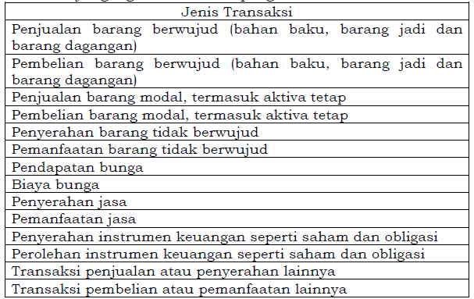

 | (7) | NILAI TRANSAKSI (Rp)
 |  | Bagian ini diisi dengan nilai transaksi dalam mata uang rupiah.
 | (8) METODE PENENTUAN HARGA TRANSFER YANG DIGUNAKAN
 |  | Bagian ini diisi dengan metode yang dipilih untuk digunakan dalam menentukan harga transfer wajar dalam transaksi yang dipengaruhi hubungan istimewa sebagaimana diatur dalam Undang-Undang PPh. Berikut ini merupakan tabel metode penentuan harga transfer yang digunakan dalam pengisian:

 | (9) | ALASAN PENGGUNAAN METODE
 |  | Bagian ini diisi dengan alasan metode tersebut digunakan. Alasan tersebut harus sesuai dengan kenyataan yang sesungguhnya. Wajib Pajak dapat memilih metode yang dinilai paling sesuai, sepanjang dapat memberikan penjelasan dan dokumentasi yang memadai untuk memastikan bahwa penentuan harga transfer telah dilakukan sesuai dengan prinsip kewajaran dan kelaziman usaha. Alasan penggunaan metode dapat berupa kesesuaian metode dan karakteristik usaha para pihak yang bertransaksi.

PETUNJUK ISIAN LAMPIRAN 11C
LAMPIRAN 11C - LAPORAN UTANG SWASTA LUAR NEGERI
a) | Umum
 | Lampiran ini digunakan untuk melaporkan mengenai utang swasta luar negeri dalam hal Wajib Pajak Badan memiliki utang swasta luar negeri.
b) | Petunjuk Pengisian
 | (1) | NAMA PEMBERI PINJAMAN
 |  | Bagian ini diisi dengan nama lengkap pemberi pinjaman.
 | (2) | ALAMAT PEMBERI PINJAMAN
 |  | Bagian ini diisi dengan alamat lengkap pemberi pinjaman.
 | (3) | NEGARA/YURISDIKSI PEMBERI PINJAMAN
 |  | Bagian ini diisi dengan nama negara atau yurisdiksi tempat pemberi pinjaman berdomisili.
 | (4) | KODE MATA UANG
 |  | Bagian ini diisi dengan mata uang dan kode alfabet mata uang pinjaman sesuai dengan standar internasional, misalnya:
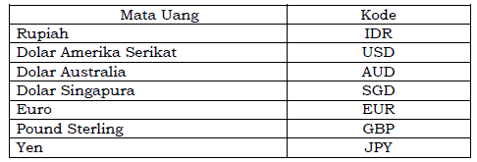

 | (5) | KURS AKHIR TAHUN MATA UANG
 |  | Bagian ini diisi dengan kurs yang digunakan untuk mengonversi pinjaman ke satuan mata uang rupiah pada akhir tahun. Dalam hal pinjaman dalam mata uang rupiah, bagian ini diisi dengan angka 1 (satu).
 | (6) | POKOK UTANG AWAL TAHUN
 |  | Bagian ini diisi dengan jumlah pokok utang pada awal tahun pembukuan dalam mata uang rupiah. Dalam hal utang menggunakan mata uang asing, maka bagian ini diisi dengan nilai rupiah menggunakan kurs yang digunakan Wajib Pajak pada awal tahun.
 | (7) | MUTASI PENAMBAHAN POKOK UTANG
 |  | Bagian ini diisi dengan jumlah seluruh penambahan pokok utang selama satu tahun dalam mata uang rupiah. Dalam hal penambahan pokok utang menggunakan mata uang asing, maka nilai penambahan tersebut dihitung dalam satuan mata uang rupiah dengan menggunakan kurs pada saat penambahan tersebut dilakukan.
 | (8) | MUTASI PENGURANGAN POKOK UTANG
 |  | Bagian ini diisi dengan jumlah seluruh pengurangan pokok utang selama satu tahun dalam mata uang rupiah. Dalam hal pengurangan pokok utang menggunakan mata uang asing, maka nilai pengurangan tersebut dihitung dalam satuan mata uang rupiah dengan menggunakan kurs pada saat pengurangan tersebut dilakukan.
 | (9) POKOK UTANG AKHIR TAHUN
 |  | Bagian ini diisi dengan jumlah pokok utang pada akhir tahun pembukuan dalam mata uang rupiah. Dalam hal utang menggunakan mata uang asing, maka bagian ini diisi dengan nilai rupiah menggunakan kurs yang digunakan Wajib Pajak pada akhir tahun.
 | (10) | TANGGAL MULAI JANGKA WAKTU PINJAMAN
 |  | Bagian ini diisi dengan tanggal, bulan, dan tahun dimulainya jangka waktu pinjaman sesuai dengan perjanjian.
 | (11) | TANGGAL JATUH TEMPO JANGKA WAKTU PINJAMAN
 |  | Bagian ini diisi dengan tanggal, bulan, dan tahun berakhirnya jangka waktu pinjaman sesuai dengan perjanjian.
 | (12) | TINGKAT (%) BUNGA
 |  | Bagian ini diisi dengan tingkat suku bunga pinjaman untuk satu tahun sesuai dengan perjanjian. Dalam hal tingkat suku bunga pinjaman bervariasi dari waktu ke waktu dalam satu tahun, maka bagian ini diisi dengan menggunakan tingkat suku bunga efektif.
 | (13) | JUMLAH (Rp) BUNGA
 |  | Bagian ini diisi dengan jumlah biaya bunga setiap pinjaman untuk satu tahun dalam mata uang rupiah. Dalam hal biaya bunga dihitung dalam mata uang asing, maka bagian ini diisi dengan nilai rupiah menggunakan kurs saat pembayaran atau jatuh tempo pembayaran biaya bunga tersebut.
 | (14) | BIAYA TERKAIT PEROLEHAN PINJAMAN SELAIN BUNGA (Rp)
 |  | Bagian ini diisi dengan jumlah biaya-biaya terkait dengan setiap pinjaman selain bunga yang terjadi selama satu tahun dalam mata uang rupiah. Dalam hal biaya pinjaman selain bunga dihitung dalam mata uang asing, maka bagian ini diisi dengan nilai rupiah menggunakan kurs saat pembayaran atau jatuh tempo pembayaran biaya tersebut.
 | (15) | PERUNTUKAN PINJAMAN
 |  | Bagian ini diisi dengan penjelasan mengenai tujuan/peruntukan pinjaman yang dilakukan oleh Wajib Pajak.

LAMPIRAN 14
P E R H A T I A N Formulir ini diisi oleh Wajib Pajak yang memiliki sisa lebih yang digunakan untuk pembangunan dan pengadaan sarana dan prasarana |  |  |  | S P T TA H U N A N PAJAK PENGHASILAN (PPh) WAJIB PAJAK BADAN DALAM MATA UAN G RUPIAH |  |  |  |  |  |  | LAMPIRAN 14

 |  |  |  | ▪ PENGGUNAAN SISA LEBIH UNTUK PEMBANGUNAN DAN PENGADAAN SARANA DAN PRASARANA |  |  |  |  |  |  | TAHUN PAJAK/BAGIAN TAHUN

 |  |  | NPWP

TAHUN PAJAK / BAGIAN TAHUN PAJAK | PENYEDIAAN SISA LEBIH UNTUK DITANAMKAN KEMBALI SELAMA 4 TAHUN (Rp) | BENTUK PENANAMAN KEMBALI SISA LEBIH |  | PENGGUNAAN SISA LEBIH UNTUK PEMBANGUNAN DAN PENGADAAN SARANA DAN PRASARANA |  |  |  | JUMLAH PENGGUNAAN SISA LEBIH (Rp) | SISA LEBIH YANG BELUM DITANAMKAN KEMBALI (Rp) | SISA LEBIH YANG MELEWATI JANGKA WAKTU PENANAMAN KEMBALI DALAM JANGKA WAKTU 4 TAHUN (Rp)
 |  |  |  | TAHUN KE-1 (Rp) | TAHUN KE-2 | TAHUN KE-3 | TAHUN KE-4
(1) | (2) | (3) |  | (4) | (5) | (6) | (7). | (8) | (9). | (10).

a
b
JUMLAH
SISA LEBIH YANG DAPAT DIGUNAKAN KEMBALI

